선택된 자전거
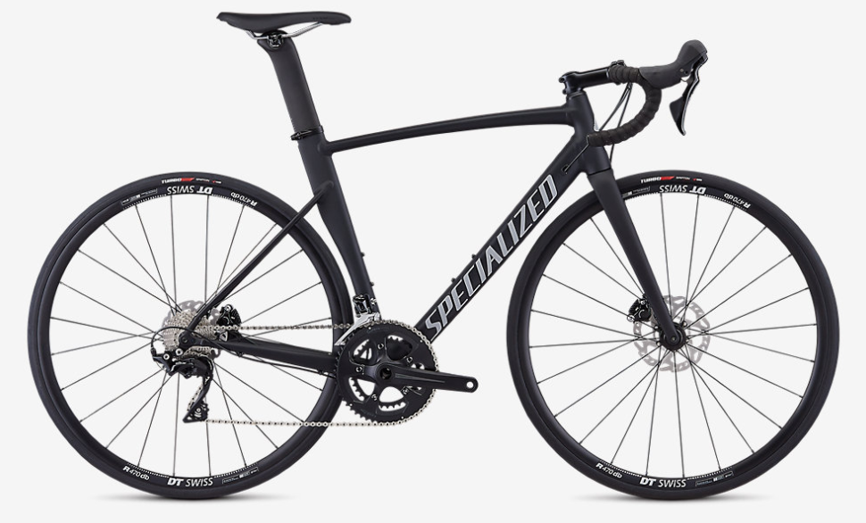
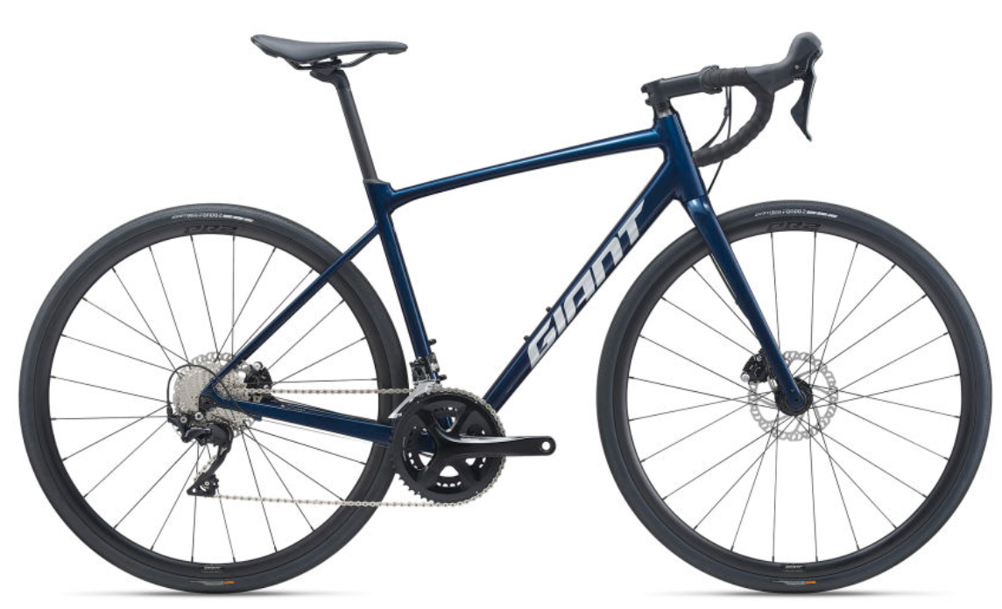
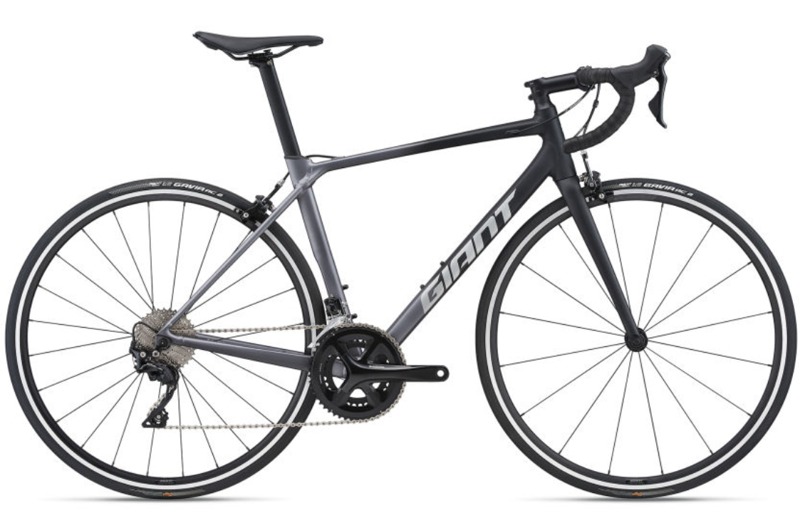
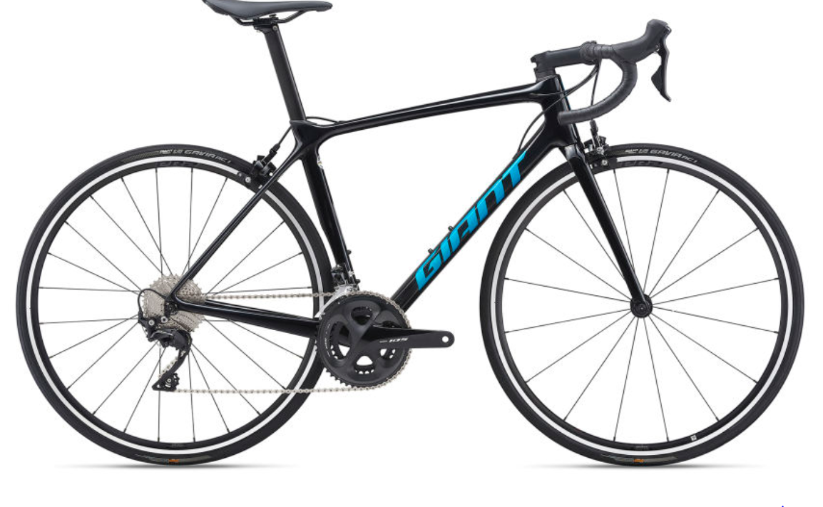
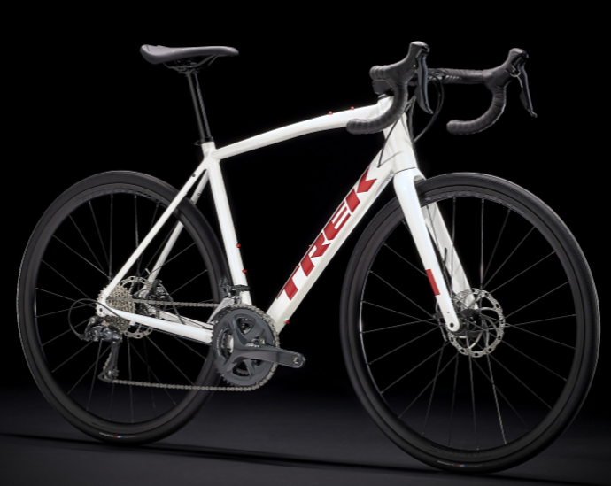
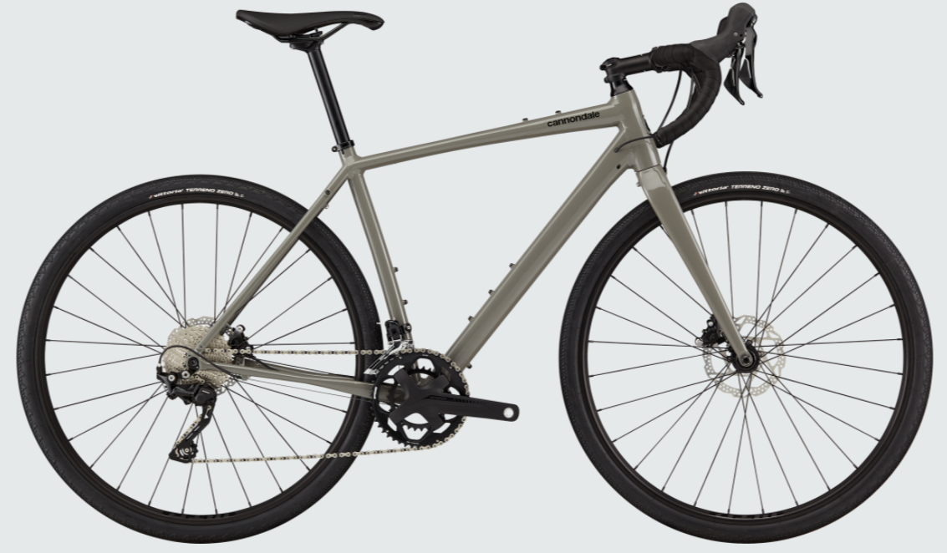
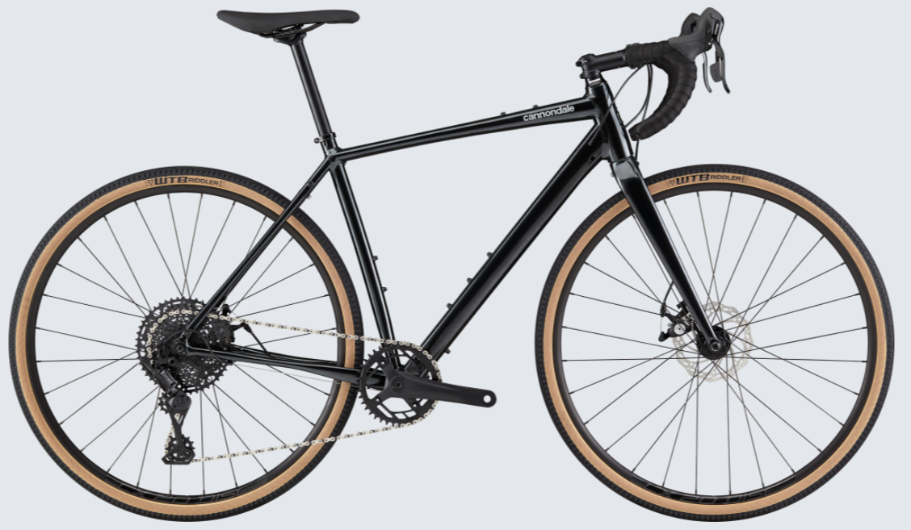
자전거명 | 가격 | 프레임 | 포크 | 구동계
Allez Sprint Comp Disc | 1,785,000 | 알루미늄 | 카본 | 시마노 105
티씨알 SL 1 | 1,320,000 | 알루미늄 | composite | 시마노 105
컨텐드 AR 1 | 1,670,000 | 알루미늄 | composite | 시마노 105
띠씨알 어드밴스 2 KOM | 1,960,000 | advenced-grade composite | advenced-grade composite | 시마노 105
도마니 AL 3 디스크 | 1,230,000 | 알루미늄 | 카본 | 시마노 소라
TOPSTONE 3 |  | alloy | 카본 | 시마노 GRX 400
TOPSTONE 3 | 1,600,000 | alloy | 카본 | 시마노 소라
TOPSTONE 4 |  | alloy | 카본 | 마이크로쉬프트

